关系图
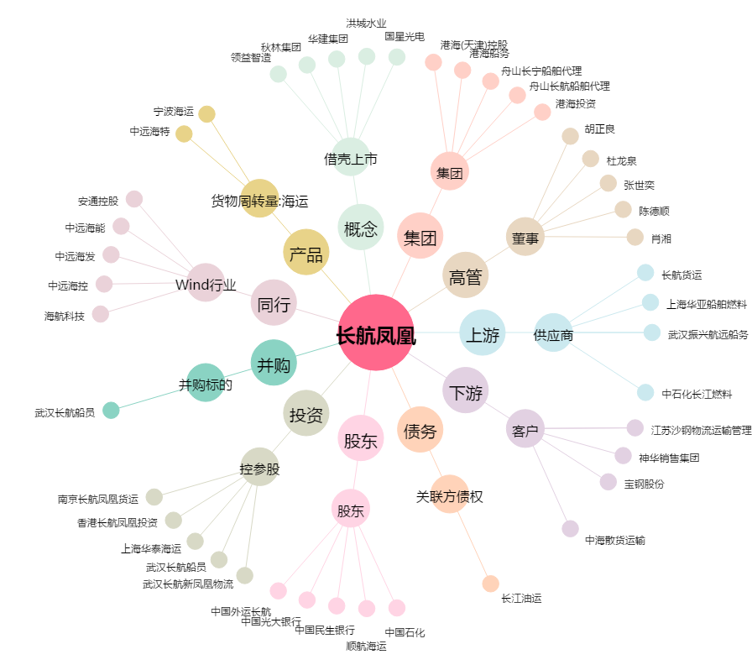
长航凤凰[000520.SZ] - 关系概览图

